1
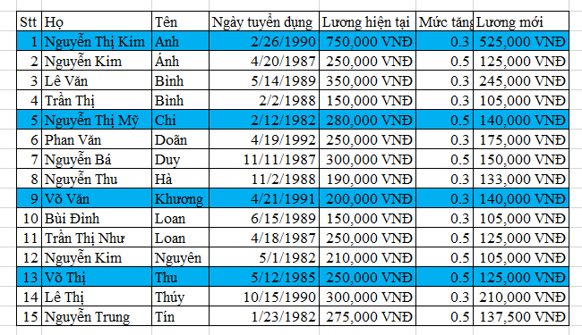
Stt | Họ | Tên | Ngày tuyển dụng | Lương hiện tại | Mức tăng thêm | Lương mới | 2
1 | Nguyễn Thị Kim | Anh | 1990-02-26 | 750,000 VNĐ | 0.3 | 525,000 VNĐ | 3
2 | Nguyễn Kim | Ánh | 1987-04-20 | 250,000 VNĐ | 0.5 | 125,000 VNĐ | 4
3 | Lê Văn | Bình | 1989-05-14 | 350,000 VNĐ | 0.3 | 245,000 VNĐ | 5
4 | Trần Thị | Bình | 1988-02-02 | 150,000 VNĐ | 0.3 | 105,000 VNĐ | 6
5 | Nguyễn Thị Mỹ | Chi | 1982-02-12 | 280,000 VNĐ | 0.5 | 140,000 VNĐ | 7
6 | Phan Văn | Doãn | 1992-04-19 | 250,000 VNĐ | 0.3 | 175,000 VNĐ | 8
7 | Nguyễn Bá | Duy | 1987-11-11 | 300,000 VNĐ | 0.5 | 150,000 VNĐ | 9
8 | Nguyễn Thu | Hà | 1988-11-02 | 190,000 VNĐ | 0.3 | 133,000 VNĐ | 10
9 | Võ Văn | Khương | 1991-04-21 | 200,000 VNĐ | 0.3 | 140,000 VNĐ | 11
10 | Bùi Đình | Loan | 1989-06-15 | 150,000 VNĐ | 0.3 | 105,000 VNĐ | 12
11 | Trần Thị Như | Loan | 1987-04-18 | 250,000 VNĐ | 0.5 | 125,000 VNĐ | 13
12 | Nguyễn Kim | Nguyên | 1982-05-01 | 210,000 VNĐ | 0.5 | 105,000 VNĐ | 14
13 | Võ Thị | Thu | 1985-05-12 | 250,000 VNĐ | 0.5 | 125,000 VNĐ | 15
14 | Lê Thị | Thúy | 1990-10-15 | 300,000 VNĐ | 0.3 | 210,000 VNĐ | 16
15 | Nguyễn Trung | Tín | 1982-01-23 | 275,000 VNĐ | 0.5 | 137,500 VNĐ | 17

Tô cách 3 dòng như mẫu
 |  |  |  | mod(row(),4)=3)

5
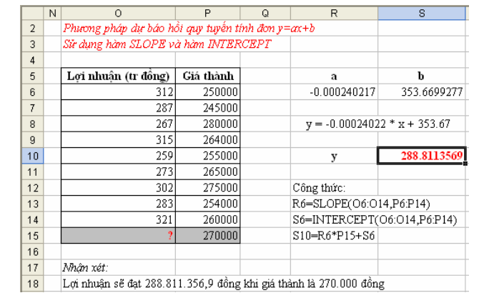
Lợi nhuận | 312000 | 287000 | 267000 | 315000 | 259000 | 273000 | 302000 | 283000 | 321000 | 286409
Giá thành | 250000 | 245000 | 280000 | 264000 | 255000 | 265000 | 275000 | 254000 | 260000 | 280000

- Khảo sát giá thành (X) và lợi nhuận (Y) của một mặt hàng như bảng trên. Đánh giá mức độ phụ thuộc giữa X và Y.
- Giả sự X Y phụ thuộc vào nhau hãy cho biết lợi nhuận đạt được với giá thành 280000
- Tìm hệ số a,b của hàm hồi quy y=ax+b

 | -0.12213510536

 |  | Lợi nhuận | Giá thành
 | Lợi nhuận | 1
 | Giá thành | -0.12213510536 | 1

 | vậy giá thành và lợi nhuận tuong quan nhgicjh

 | 286409.18758 |  |  |  |  |  |  |  |  |  |  | Lợi nhuận
 |  |  |  |  |  |  |  |  |  |  |  | Giá thành
 | 286409.18758 |  |  |  |  |  |  |  |  |  |  | 0
 |  |  |  |  |  |  |  |  |  |  |  | 0
 |  |  |  |  |  |  |  |  |  |  |  | 0

 | Lợi nhuận | 312000 | 287000 | 267000 | 315000 | 259000 | 273000 | 302000 | 283000 | 321000 | 286409
 | Giá thành | 250000 | 245000 | 280000 | 264000 | 255000 | 265000 | 275000 | 254000 | 260000 | 280000

 | Lợi nhuận | 312000 | 287000 | 267000 | 315000 | 259000 | 273000 | 302000 | 283000 | 321000
 | Giá thành | 250000 | 245000 | 280000 | 264000 | 255000 | 265000 | 275000 | 254000 | 260000

6
STT | MÃ SP | NGÀY BÁN | TÊN SẢN PHẨM | ĐƠN GIÁ | S.LƯỢNG
2 | ABOT | 2012-02-05 | Sữa bột Abott | 160,000.00 | 12
 | 1 |  |  | 1 | 12 Count
14 | ABOT | 2012-09-02 | Sữa bột Abott | 160,000.00 | 29
 | 1 |  |  | 1 | 29 Count
1/ Trích ra những sản phẩm VNA và ABOT với số lượng lớn hơn 20
9 | ABOT | 2012-06-24 | Sữa bột Abott | 160,000.00 | 50
 | 1 |  |  | 1 | 50 Count
7 | ABOT | 2012-05-20 | Sữa bột Abott | 160,000.00 | 100
 | 1 |  |  | 1 | 100 Count
11 | DUMEX | 2012-08-01 | Sữa bột cô giái Hà Lan | 120,000.00 | 20
 | 1 |  |  | 1 | 20 Count
4 | DUMEX | 2012-02-07 | Sữa bột cô giái Hà Lan | 120,000.00 | 25
17 | DUMEX | 2012-10-07 | Sữa bột cô giái Hà Lan | 120,000.00 | 25 | dk
 | 2 |  |  | 2 | 25 Count
16 | DUMEX | 2012-09-02 | Sữa bột cô giái Hà Lan | 120,000.00 | 50 | FALSE
 | 1 |  |  | 1 | 50 Count
18 | ENFA | 2012-11-11 | Sữa bột Enfa Grow | 140,000.00 | 20
 | 1 |  |  | 1 | 20 Count
19 | ENFA | 2012-12-16 | Sữa bột Enfa Grow | 140,000.00 | 25 | STT | MÃ SP | NGÀY BÁN | TÊN SẢN PHẨM | ĐƠN GIÁ | S.LƯỢNG
 | 1 |  |  | 1 | 25 Count
3 | ENFA | 2012-02-06 | Sữa bột Enfa Grow | 140,000.00 | 30 | 8 | VNA | 2012-05-21 | Sữa bột Vinamilk | 97,000.00 | 20
 | 1 |  |  | 1 | 30 Count
15 | ENFA | 2012-09-03 | Sữa bột Enfa Grow | 140,000.00 | 40 | 11 | DUMEX | 2012-08-01 | Sữa bột cô giái Hà Lan | 120,000.00 | 20
 | 1 |  |  | 1 | 40 Count
10 | ENFA | 2012-07-29 | Sữa bột Enfa Grow | 140,000.00 | 60 | 18 | ENFA | 2012-11-11 | Sữa bột Enfa Grow | 140,000.00 | 20
 | 1 |  |  | 1 | 60 Count
6 | VNA | 2012-04-15 | Sữa bột Vinamilk | 97,000.00 | 10 | 4 | DUMEX | 2012-02-07 | Sữa bột cô giái Hà Lan | 120,000.00 | 25
 | 1 |  |  | 1 | 10 Count
13 | VNA | 2012-08-03 | Sữa bột Vinamilk | 97,000.00 | 15 | 17 | DUMEX | 2012-10-07 | Sữa bột cô giái Hà Lan | 120,000.00 | 25
 | 1 |  |  | 1 | 15 Count
1 | VNA | 2012-01-01 | Sữa bột Vinamilk | 97,000.00 | 20 | 9 | ABOT | 2012-06-24 | Sữa bột Abott | 160,000.00 | 50
8 | VNA | 2012-05-21 | Sữa bột Vinamilk | 97,000.00 | 20 | 16 | DUMEX | 2012-09-02 | Sữa bột cô giái Hà Lan | 120,000.00 | 50
 | 2 |  |  | 2 | 20 Count
5 | VNA | 2012-03-11 | Sữa bột Vinamilk | 97,000.00 | 50
 | 1 |  |  | 1 | 50 Count
2/ Dùng chức năng Subtotal đếm số lượng bán theo từng mã sản phẩm và đơn giá
12 | VNA | 2012-08-02 | Sữa bột Vinamilk | 97,000.00 | 90
 | 1 |  |  | 1 | 90 Count
 | 19 |  |  | 19 | Grand Count

